S7-Ar
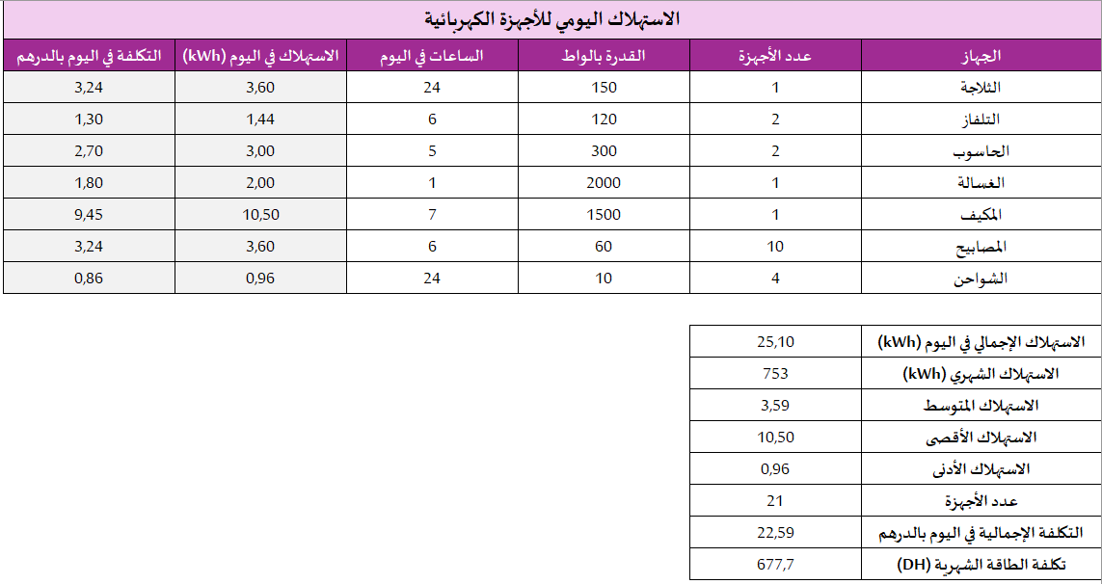
الاستهلاك في اليوم = عدد الأجهزة × القدرة بالواط × الساعات في اليوم ÷ 1000
الكلفة (بالدرهم) = الاستهلاك في اليوم× ثمن الكيلوواط ساعة (0,9 درهم)
الاستهلاك الإجمالي في اليوم = مجموع استهلاك جميع الأجهزة الكهربائية
الاستهلاك الشهري = الاستهلاك الإجمالي في اليوم × 30
الاستهلاك المتوسط = الاستهلاك الإجمالي ÷ عدد الأجهزة
أقصى استهلاك = أكبر قيمة للاستهلاك
أدنى استهلاك = أصغر قيمة للاستهلاك
الكلفة الإجمالية في اليوم = مجموع الكلفة اليومية لجميع الأجهزة
كلفة الطاقة الشهرية = الكلفة الإجمالية في اليوم × 30
الاستهلاك اليومي للأجهزة الكهربائية
الجهاز | عدد الأجهزة | القدرة بالواط | الساعات في اليوم | الاستهلاك في اليوم (kWh) | الكلفة (بالدرهم)
الثلاجة | 1 | 150 | 24 | ? | ?
التلفاز | 2 | 120 | 6 | ? | ?
الحاسوب | 2 | 300 | 5 | ? | ?
الغسالة | 1 | 2000 | 1 | ? | ?
المكيف | 1 | 1500 | 7 | ? | ?
المصابيح | 10 | 60 | 6 | ? | ?
الشواحن | 4 | 10 | 24 | ? | ?

الاستهلاك الإجمالي في اليوم (kWh) | ? |  | الاسم الكامل
الاستهلاك الشهري (kWh) | ? |  | ….............................................
الاستهلاك المتوسط | ? |  | القسم
الاستهلاك الأقصى | ? |  | 2/2
الاستهلاك الأدنى | ?
عدد الأجهزة | ?
التكلفة الإجمالية في اليوم بالدرهم | ?
تكلفة الطاقة الشهرية (DH) | ?

S7-Fr
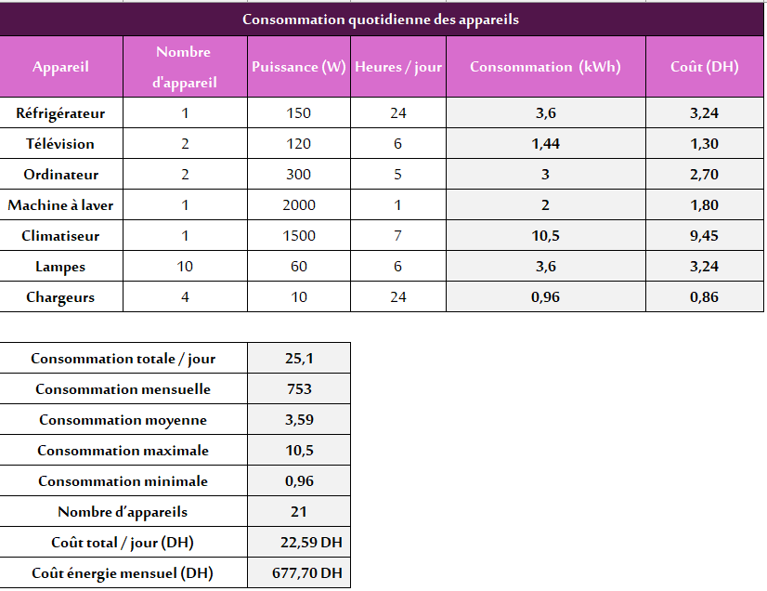
Consommation (kWh) = (Nombre d’appareil × Puissance (W) × Heures/jour) ÷ 1000
Coût (DH) = Consommation (kWh) × Prix du kWh (0,9 DH)
Consommation totale / jour = Somme des consommations
Consommation mensuelle = Consommation totale × 30
Consommation moyenne = Consommation totale ÷ Nombre d’appareils
Consommation maximale = Plus grande consommation
Consommation minimale = Plus petite consommation
Coût total / jour = Somme des coûts
Coût énergie mensuel = Coût total × 30
Consommation quotidienne des appareils
Appareil | Nombre d'appareil | Puissance (W) | Heures / jour | Consommation (kWh) | Coût (DH)
Réfrigérateur | 1 | 150 | 24 | ? | ?
Télévision | 2 | 120 | 6 | ? | ?
Ordinateur | 2 | 300 | 5 | ? | ?
Machine à laver | 1 | 2000 | 1 | ? | ?
Climatiseur | 1 | 1500 | 7 | ? | ?
Lampes | 10 | 60 | 6 | ? | ?
Chargeurs | 4 | 10 | 24 | ? | ?

Consommation totale / jour |  | ? |  | Nom complet
Consommation mensuelle |  | ? |  | ….............................................
Consommation moyenne |  | ? |  | Classe
Consommation maximale |  | ? |  | 2/2
Consommation minimale |  | ?
Nombre d’appareils |  | ?
Coût total / jour (DH) |  | ?
Coût énergie mensuel (DH) |  | ?

 |  |  |  |  |  | 2/1
 |  |  |  |  |  | 2/2
 |  |  |  |  |  | 2/3
 |  |  |  |  |  | 2/4
 |  |  |  |  |  | 2/5
 |  |  |  |  |  | 2/6
 |  |  |  |  |  | 2/7
 |  |  |  |  |  | 2/8
 |  |  |  |  |  | 2/9

